상품제안서
에비앙 글라스 워터 330ml | 상품코드: S41285

 |  |  |  |  |  |  | 02-713-8555 | www.synergygift.co.kr
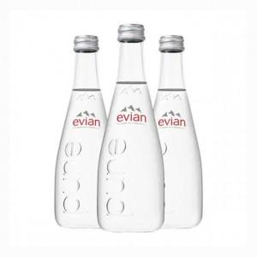

【상세/제작정보】 | <p><span style="font-size: 14pt;">※ 20개 단위로 주문 가능합니다.</span></p>

【인쇄/포장옵션】 | DTF필름전사 / 20개입 OPP

【공급단가】 | 수량 | 20~ | 60~ | 100~ | 300~ | 500~
*VAT별도 | 단가 | 4,290원 | 4,070원 | 3,940원 | 3,810원 | 3,650원

【상품 URL】 | https://www.synergygift.co.kr:443/src/goods_detail.php?gdno=41285

